시스템 아키텍처
DevLife Manager |  |  | Document | 작성자 | 작성 날짜 | 수정자 | 수정 날짜
 |  |  | 시스템 아키텍처 | 조수진 | 2026-04-10 | 조수진

 | 1. 아키텍처 다이어그램
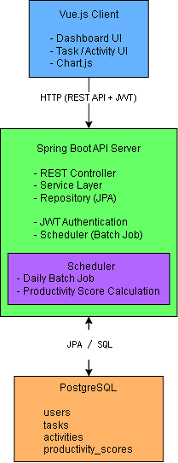

 | 2. 시스템 구성 개요
 |  | 본 시스템은 클라이언트-서버 구조 기반의 웹 애플리케이션으로,
 |  | Vue.js 기반의 프론트엔드와 Spring Boot 기반의 백엔드 API 서버,
 |  | PostgreSQL 데이터베이스로 구성된다.

 |  | 클라이언트(Vue.js)는 사용자 인터페이스를 제공하며,
 |  | REST API를 통해 백엔드 서버와 통신한다.

 |  | 백엔드(Spring Boot)는 REST Controller, Service Layer,
 |  | Repository(JPA)로 구성된 계층형 아키텍처를 기반으로
 |  | 비즈니스 로직을 처리한다.

 |  | 데이터는 PostgreSQL에 저장되며,
 |  | JPA를 통해 객체-관계 매핑 방식으로 관리된다.

 | 3. 아키텍처 설계 의도
 |  | JWT 기반 인증을 적용한 이유는 서버 상태를 최소화하여 Stateless 구조를 유지하고,
 |  | 세션 기반 인증에서 발생하는 서버 간 세션 공유 비용을 제거하기 위함이다.
 |  | 이를 통해 로드밸런싱 환경에서도 별도의 세션 동기화 없이
 |  | 수평 확장이 가능하도록 설계하였다.

 |  | 또한 계층형 아키텍처(Controller-Service-Repository)를 적용하여
 |  | 비즈니스 로직과 데이터 접근을 분리함으로써 유지보수성과 확장성을 확보하였다.

 | 4. 성능 설계 전략
 |  | 본 시스템은 단순 CRUD 기반 구조가 아닌,
 |  | 조회 성능 최적화를 위해 사전 계산(Pre-computation) 구조를 채택하였다.

 |  | 생산성 점수는 실시간 처리 대신 Scheduler 기반 배치를 통해
 |  | 일 단위로 계산되며, 결과는 별도 테이블(productivity_scores)에 저장된다.

 | 5. Trade-off & 운영 고려
 |  | 배치 처리 방식은 데이터가 실시간이 아닌 지연될 수 있는 단점이 존재한다.
 |  | 하지만 본 시스템은 개인 생산성 관리 서비스로,
 |  | 실시간성이 절대적으로 요구되지 않기 때문에
 |  | 일 단위 지연은 허용 가능한 수준으로 판단하였다.

 |  | 또한 배치 실행 로그를 관리하여 실패 시 재처리가 가능하도록 설계하였다.

 | 6. 핵심 데이터 흐름 (Data Flow)
 |  | 1. 사용자는 Vue.js 클라이언트를 통해 로그인 및 주요 기능(Task, Activity 등)을 수행한다.

 |  | 2. 클라이언트는 JWT 토큰을 포함한 HTTP 요청을 Spring Boot API 서버로 전송한다.

 |  | 3. 백엔드 서버는 JWT 인증을 통해 사용자를 검증한 후,
 |  | Controller → Service → Repository 계층을 통해 비즈니스 로직을 처리한다.

 |  | 4. 데이터는 JPA를 통해 PostgreSQL 데이터베이스에 저장되거나 조회된다.

 |  | 5. 조회된 데이터는 다시 API 응답으로 클라이언트에 전달되며,
 |  | 클라이언트는 이를 기반으로 화면을 렌더링한다.

 |  | 6. Scheduler는 일정 주기(일 단위)로 실행되며,
 |  | Activity, Task 데이터를 조회하여
 |  | 생산성 점수를 계산한 후 별도 테이블에 저장한다.

 |  | 7. 대시보드 조회 시, 클라이언트는 집계된 생산성 점수 및
 |  | 활동 데이터를 API를 통해 조회하여 사용자에게 시각적으로 제공한다.

데이터 모델링 (ERD)
DevLife Manager |  |  | Document |  |  | 작성자 | 작성 날짜 | 수정자 | 수정 날짜
 |  |  | 데이터 모델링 (ERD) |  |  | 조수진 | 2026-04-10 | 조수진

 | 1. 엔티티 관계도 (ERD)
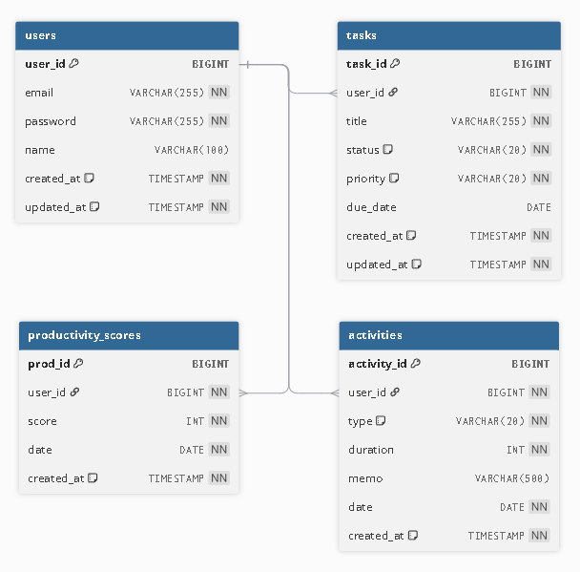

 | 2. 엔티티 목록
 | 물리명 |  |  | 논리명 | 상세
 | users |  |  | 사용자 | 사용자 계정 및 인증 정보 관리
 | tasks |  |  | 할 일 | 사용자의 할 일 정보 관리
 | activities |  |  | 활동 기록 | 사용자의 학습/코딩 등 활동 데이터 기록
 | productivity_scores |  |  | 생산성 점수 | 사용자 활동 기반 생산성 점수 저장

 | 3. 데이터 모델링 설계 주안점
 | 항목 | 설계 전략 |  |  |  | 기대 효과
 | 식별자 설계 | PK는 BIGINT AUTO_INCREMENT 사용 |  |  |  | 성능 향상 및 JOIN 처리 최적화

 | 사용자 중심 구조 | 모든 테이블에 user_id FK 적용 |  |  |  | 사용자 단위 데이터 관리 용이

 | 도메인 분리 | Task, Activity, Score 테이블 분리 |  |  |  | 역할 분리 및 유지보수성 향상

 | ENUM 구조 | status, type, priority는 문자열로 저장하며,애플리케이션 레벨에서 Enum으로 관리한다. |  |  |  | 데이터 일관성 및 가독성 향상

 | 시간 데이터 관리 | created_at, updated_at 필드 공통 적용 |  |  |  | 변경 이력 추적 가능

 | 통계 데이터 분리 | 생산성 점수 별도 테이블 관리 |  |  |  | 대시보드 조회 시 집계 쿼리 비용을 줄이고,읽기 성능을 최적화하기 위함

 | 확장성 고려 | Expense 기능 단순화 (MVP), 추후 확장 가능 |  |  |  | 개발 기간 단축 및 유연한 확장

 | 인덱스 고려 | 주요 조회 패턴을 고려하여 복합 인덱스 설계 (user_id, date) (user_id, status) |  |  |  | 조회 성능 향상 (통계/대시보드)

화면 설계
DevLife Manager |  |  | Document |  |  | 작성자 | 작성 날짜 | 수정자 | 수정 날짜
 |  |  | 화면 설계 |  |  | 조수진 | 2026-04-10 | 조수진

 | 1. 화면일람
 | 화면 ID | 화면명 |  | URL | 설명 |  | 설명
 | SCR-001 | Login |  | /login | 사용자 로그인 |  | 사용자 로그인 정보 입력
 | SCR-002 | User Profile |  | /profile | 사용자 정보 조회 |  | 사용자 회원가입, 정보 조회, 수정 통괄

 | SCR-003 | DevLife Dashboard |  | /dashboard | 사용자 요약 정보 |  | Task/Activity/Score 조회

 | SCR-004 | Task Manager |  | /tasks | 할 일 관리 |  | 생성, 상태 변경, 목록 조회
 | SCR-005 | Activity Log Input |  | /activities | 활동 기록 |  | 입력, 조회
 | SCR-006 | Statistics |  | /statistics | 통계 |  | 그래프 조회

 | 2. 화면 천이도
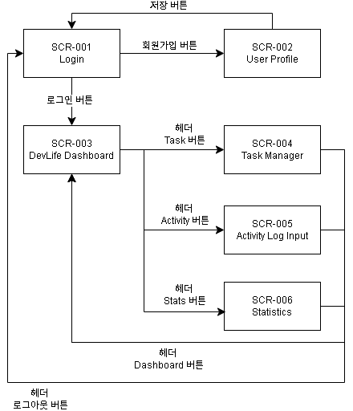

 | 3. 화면 레이아웃
 | 3.1. 헤더

 | 3.4. SCR-001 Login

 | 3.5. SCR-002 User Profile

 | 3.4. SCR-003 DevLife Dashboard

 | 3.5. SCR-004 Task Manager

 | 3.6. SCR-005 Activity Log Input

 | 3.7. SCR-006 Statistics

